상품제안서
L홀더화일(패턴) | 상품코드: S04443

 |  |  |  |  |  |  | 02-713-8555 | www.synergygift.co.kr
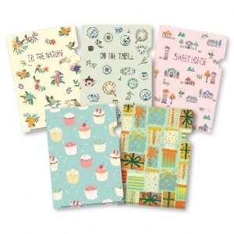

【상세/제작정보】 | 먹박인쇄만 가능 박인쇄가능사이즈 : 100x30mm이하 (1개기본)

【인쇄/포장옵션】 | 풀칼라 / 포장불가능

【공급단가】 | 수량 | 1,000~ | 2,000~ | 3,000~ | 5,000~ | 10,000~
*VAT별도 | 단가 | 350원 | 340원 | 330원 | 310원 | 300원

【상품 URL】 | https://www.synergygift.co.kr:443/src/goods_detail.php?gdno=9452

